画面イメージ 登録
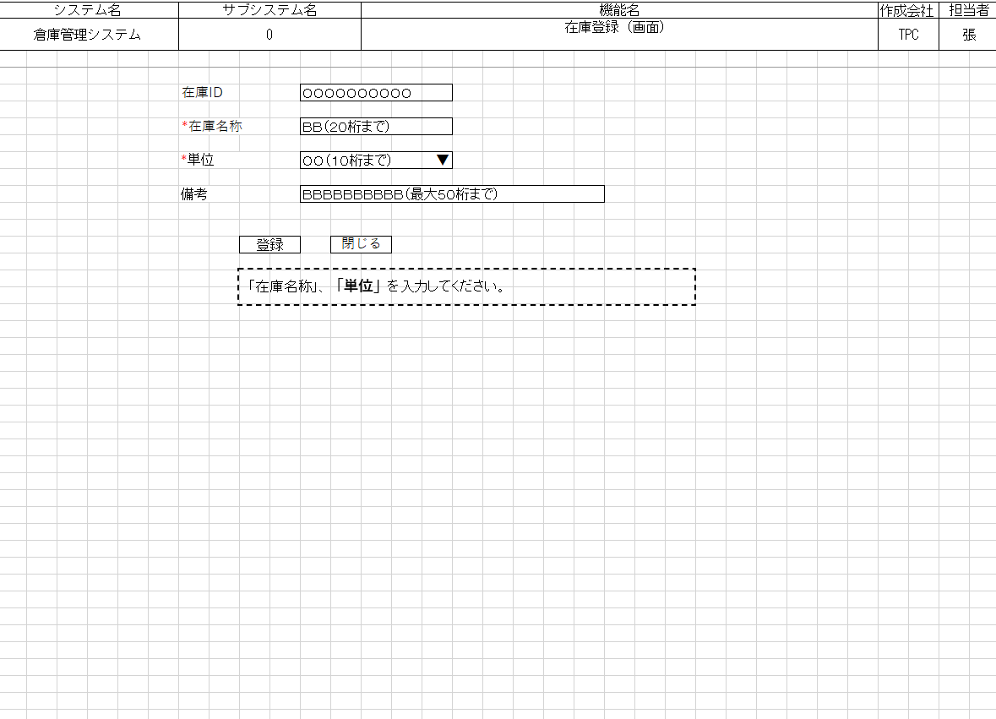
詳細設計書 | 論理名称 | K001 | システムID | KS | 改訂日 | 2023-05-01
 | 物理名称 | 在庫登録画面 | システム名称 | 在庫管理システム | 改訂者 | 張秋実

画面イメージ

画面イメージ 更新
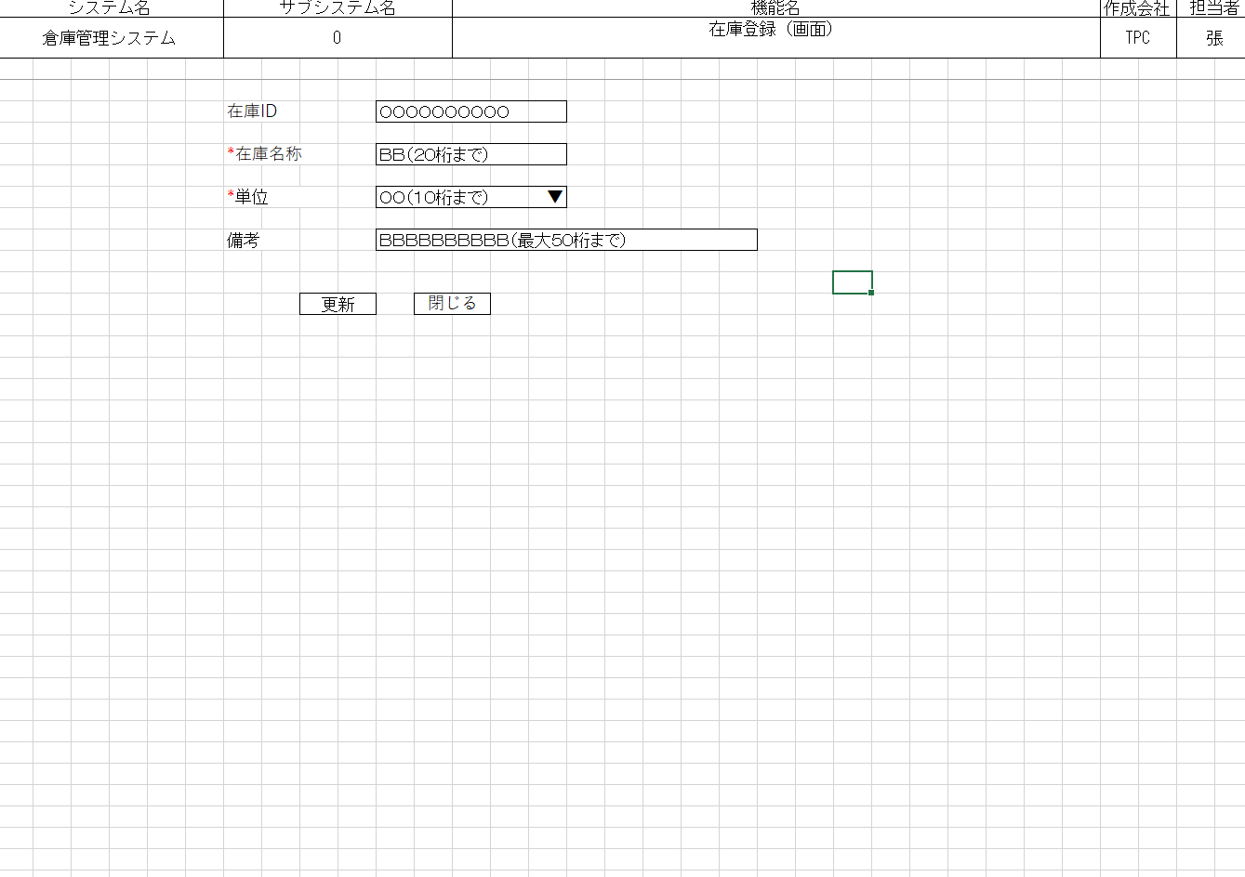
詳細設計書 | 論理名称 | K001 | システムID | KS | 改訂日 | 2023-05-01
 | 物理名称 | 在庫登録画面 | システム名称 | 在庫管理システム | 改訂者 | 張秋実

画面イメージ

IO関連
詳細設計書 |  | 論理名称 |  | K001 |  |  | システムID | KS |  |  | 改訂日 | 2023-05-01
 |  | 物理名称 |  | 在庫登録画面 |  |  | システム名称 | 在庫管理システム |  |  | 改訂者 | 張秋実

I/O関連図

在庫情報一覧
ログイン
在庫情報登録
 |  |  |  |  |  |  |  |  | 追加ボタン
 |  |  |  | ログインボタン

 |  |  |  |  |  |  |  |  | 閉じるボタン

 |  |  |  |  |  |  |  |  |  | 編集ボタン
在庫情報更新

 |  |  |  |  |  |  |  |  |  | 閉じるボタン

パラメータ一覧
No | 論理名称 |  | 物理名称 |  | I/O | 備考
1 | 社員ID |  | EMPLOYEE_ID |  | I
2
3
4
5
6
7
8
9
テーブル一覧
No | 論理名称 |  | 物理名称 |  | I/O | 備考
1 | t_stock |  | 在庫情報 |  | I/O
2 | t_stock_io |  | 入出庫情報 |  | O
3 | m_unit |  | 単位マスタ
4 | t_user |  | 社員アカウント
5
6
7
8
9
ファイル一覧
No | 論理名称 |  | 物理名称 |  | I/O | 備考
1
2
3
4
5
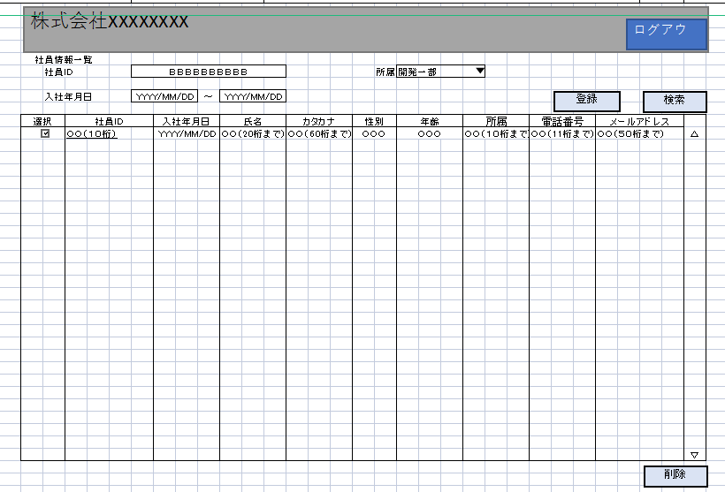
6
7
8
9

イベント処理
詳細設計書 |  |  |  |  |  |  |  | 画面ID |  |  | K001 |  |  | システムID | KS | 改訂日 | 2023-05-01
 |  |  |  |  |  |  |  | 画面名称 |  |  | 勤怠実績一覧 |  |  | システム名称 | 勤怠管理システム | 改訂者 | 張秋実

1.初期表示処理

 | 1.1.画面制御

 |  | 1.1.1.活性化制御
 |  |  |  | なし
 |  |  |  | No | 項目名 |  |  |  |  | 活性化
 |  |  |  | 1 | 登録 |  |  |  |  | 活性
 |  |  |  | 2 | 更新 |  |  |  |  | 活性
 |  |  |  | 3 | 閉じる |  |  |  |  | 活性

 | 1.2.社員情報一覧取得

 |  |  | 抽出項目
 |  |  |  | 社員ID
 |  |  |  | 入社年月日
 |  |  |  | 氏名漢字
 |  |  |  | 氏名カナ
 |  |  |  | 性別
 |  |  |  | 年齢
 |  |  |  | 所属
 |  |  |  | 電話番号
 |  |  |  | メールアドレス

 |  |  | テーブル
 |  |  |  | 社員情報 |  |  | T_EMPLOYEE

 |  |  | 抽出条件
 |  |  |  | 社員ID |  | = |  | 入力引数.社員ID |  |  |  | AND
 |  |  |  | 削除フラグ |  | = |  | '0'

 |  |  | 集約条件
 |  |  |  | なし

 |  |  | ソート順
 |  |  |  | なし

 | 1.3.エラーチェック

 |  |  | エラーチェック
 |  |  | 登録ボタン押下時、社員ID or メールアドレスがNULL値だった場合エラー表示
 |  |  | 更新ボタン押下時、メールアドレスがNULL値だった場合エラー表示

2.登録ボタンクリック処理

 | 2.1「登録」ボタン押下時、社員情報一覧画面へ遷移

 |  | 登録テーブル
 |  |  | 社員情報 |  |  | T_EMPLOYEE

 |  | 登録項目
 |  |  | 社員ID |  |  | ← |  |  | 画面の社員ID
 |  |  | 入社年月日 |  |  | ← |  |  | 画面入力の入社年月日
 |  |  | 氏名漢字 |  |  | ← |  |  | 画面入力の氏名漢字
 |  |  | 氏名カナ |  |  | ← |  |  | 画面入力の氏名カナ
 |  |  | 性別 |  |  | ← |  |  | 画面入力の性別
 |  |  | 年齢 |  |  | ← |  |  | 画面入力の年齢
 |  |  | 所属 |  |  | ← |  |  | 画面入力の所属
 |  |  | 電話番号 |  |  | ← |  |  | 画面入力の電話番号
 |  |  | メールアドレス |  |  | ← |  |  | 画面入力のメールアドレス

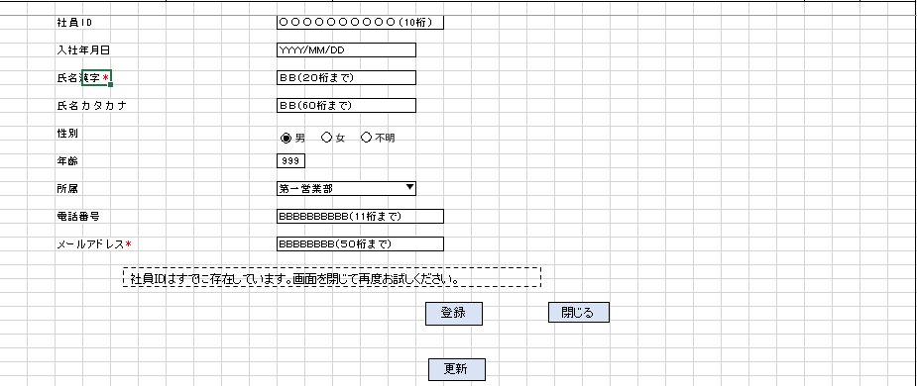
3.更新ボタンクリック処理

 | 3.1「更新」ボタン押下時、社員情報一覧画面へ遷移

 |  |  | 更新テーブル
 |  |  |  | 社員情報 |  |  | T_EMPLOYEE

 |  |  | 登録項目
 |  |  |  | 社員ID |  |  | ← |  |  | そのまま |  |  | ※変更不可
 |  |  |  | 入社年月日 |  |  | ← |  |  | 画面入力の入社年月日
 |  |  |  | 氏名漢字 |  |  | ← |  |  | 画面入力の氏名漢字
 |  |  |  | 氏名カナ |  |  | ← |  |  | 画面入力の氏名カナ
 |  |  |  | 性別 |  |  | ← |  |  | 画面入力の性別
 |  |  |  | 年齢 |  |  | ← |  |  | 画面入力の年齢
 |  |  |  | 所属 |  |  | ← |  |  | 画面入力の所属
 |  |  |  | 電話番号 |  |  | ← |  |  | 画面入力の電話番号
 |  |  |  | メールアドレス |  |  | ← |  |  | 画面入力のメールアドレス

4.閉じるボタンクリック処理

 | 4.1「閉じる」ボタン押時、社員情報一覧画面へ遷移

